Subfamilias
REPORTE DE VENTA JOYERÍA MARZO 2026

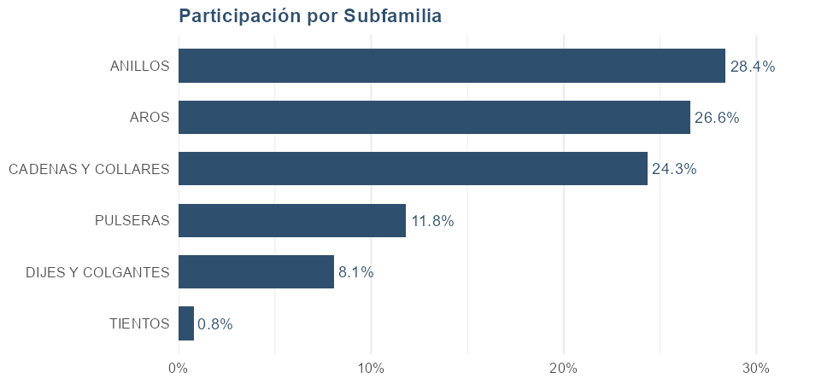
SUBFAMILIA | Unidades | Facturación | Participación
TOTAL | 275 | 19,023,900 | 100.00%
DESCUENTO |  | 0
ANILLOS | 45 | 5,402,700 | 28.40%
AROS | 125 | 5,052,100 | 26.56%
CADENAS Y COLLARES | 29 | 4,630,500 | 24.34%
PULSERAS | 11 | 2,249,000 | 11.82%
DIJES Y COLGANTES | 42 | 1,539,600 | 8.09%
TIENTOS | 23 | 150,000 | 0.79%

Atributos
── ANILLOS ──

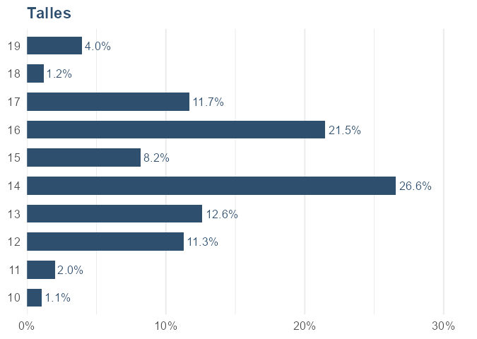
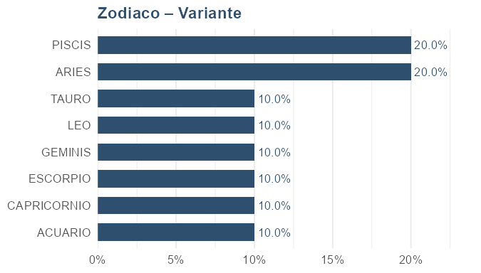
Talles |  |  |  | Zodiaco – Variante
TALLE | Facturación | Cantidad | Participación | VARIANTE | Facturación | Cantidad | Participación
14 | 1,451,000 | 9 | 26.56% | ARIES | 78,000 | 2 | 20.00%
16 | 1,173,000 | 7 | 21.47% | PISCIS | 78,000 | 2 | 20.00%
13 | 688,900 | 7 | 12.61% | ACUARIO | 39,000 | 1 | 10.00%
17 | 637,900 | 8 | 11.68% | CAPRICORNIO | 39,000 | 1 | 10.00%
12 | 615,000 | 5 | 11.26% | ESCORPIO | 39,000 | 1 | 10.00%
15 | 447,000 | 3 | 8.18% | GEMINIS | 39,000 | 1 | 10.00%
19 | 217,000 | 3 | 3.97% | LEO | 39,000 | 1 | 10.00%
11 | 109,000 | 1 | 2.00% | TAURO | 39,000 | 1 | 10.00%
18 | 64,900 | 1 | 1.19%
10 | 59,000 | 1 | 1.08%

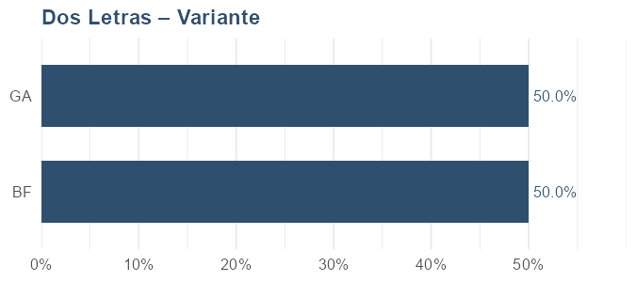
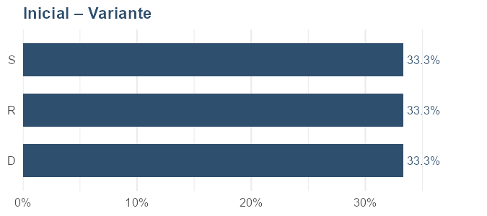
Dos Letras – Variante |  |  |  | Inicial – Variante
VARIANTE | Facturación | Cantidad | Participación | VARIANTE | Facturación | Cantidad | Participación
BF | 299,000 | 1 | 50.00% | D | 199,000 | 1 | 33.33%
GA | 299,000 | 1 | 50.00% | R | 199,000 | 1 | 33.33%
 |  |  |  | S | 199,000 | 1 | 33.33%

── CADENAS ──

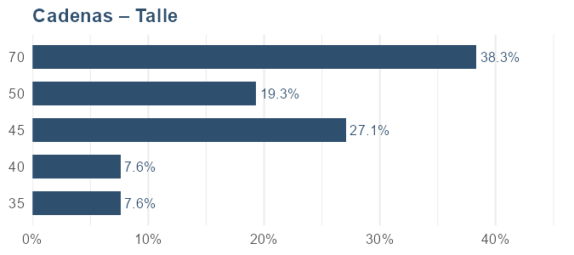
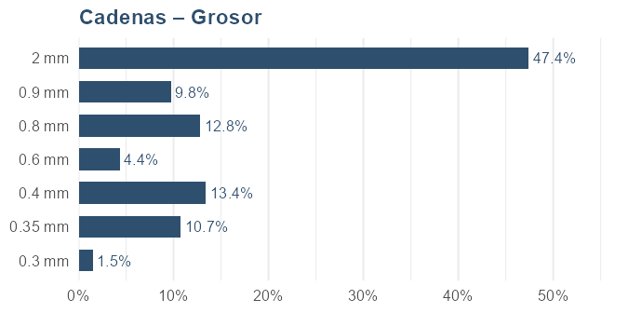
Cadenas – Talle |  |  |  | Cadenas – Grosor
TALLE | Facturación | Cantidad | Participación | GROSOR | Facturación | Cantidad | Participación
70 | 1,399,000 | 1 | 38.34% | 2 mm | 1,399,000 | 1 | 47.38%
45 | 987,700 | 10 | 27.07% | 0.4 mm | 395,800 | 6 | 13.41%
50 | 705,000 | 5 | 19.32% | 0.8 mm | 378,000 | 2 | 12.80%
40 | 278,800 | 3 | 7.64% | 0.35 mm | 316,800 | 5 | 10.73%
35 | 278,000 | 2 | 7.62% | 0.9 mm | 289,000 | 1 | 9.79%
 |  |  |  | 0.6 mm | 129,000 | 1 | 4.37%
 |  |  |  | 0.3 mm | 44,900 | 1 | 1.52%

── DIJES ──

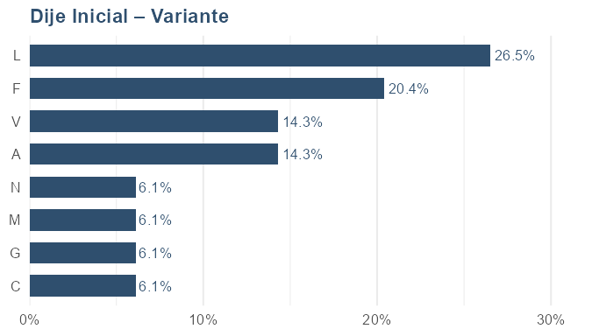
Dije Inicial – Variante
VARIANTE | Facturación | Cantidad | Participación
L | 64,700 | 3 | 26.53%
F | 49,800 | 2 | 20.42%
A | 34,900 | 1 | 14.31%
V | 34,900 | 1 | 14.31%
C | 14,900 | 1 | 6.11%
G | 14,900 | 1 | 6.11%
M | 14,900 | 1 | 6.11%
N | 14,900 | 1 | 6.11%

Proveedores
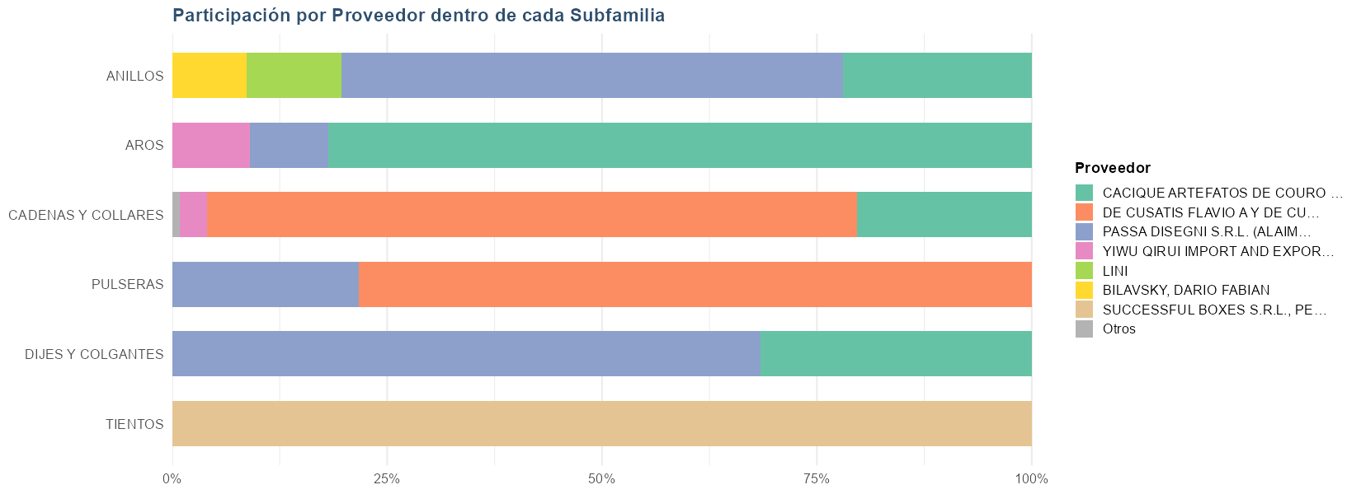
 |  |  |  |  | Resumen por proveedor
 |  |  |  |  | PROVEEDOR | Unidades | Facturación | Participación
 |  |  |  |  | TOTAL | 275 | 19,023,900 | 100.00%
 |  |  |  |  | CACIQUE ARTEFATOS DE COURO LTDA | 111 | 6,749,600 | 35.48%
 |  |  |  |  | DE CUSATIS FLAVIO A Y DE CUSATIS VALERIOL C SOC DE HECHO | 28 | 5,261,500 | 27.66%
 |  |  |  |  | PASSA DISEGNI S.R.L. (ALAIMO) | 70 | 5,157,000 | 27.11%
 |  |  |  |  | YIWU QIRUI IMPORT AND EXPORT CO. LTD | 35 | 603,800 | 3.17%
 |  |  |  |  | LINI | 2 | 598,000 | 3.14%
 |  |  |  |  | BILAVSKY, DARIO FABIAN | 5 | 465,000 | 2.44%
 |  |  |  |  | SUCCESSFUL BOXES S.R.L., PERDRIEL | 23 | 150,000 | 0.79%
 |  |  |  |  | C DE I INTERNACIONAL S.A. | 1 | 39,000 | 0.21%
 |  |  |  |  |  | 0 | 0 | 0.00%

Detalle por subfamilia y proveedor
SUBFAMILIA | Unidades | Facturación | Participación | PROVEEDOR
TOTAL | 275 | 19,023,900 | 100.00%
ANILLOS | 26 | 3,151,700 | 58.34% | PASSA DISEGNI S.R.L. (ALAIMO)
ANILLOS | 12 | 1,188,000 | 21.99% | CACIQUE ARTEFATOS DE COURO LTDA
ANILLOS | 2 | 598,000 | 11.07% | LINI
ANILLOS | 5 | 465,000 | 8.61% | BILAVSKY, DARIO FABIAN
AROS | 78 | 4,133,100 | 81.81% | CACIQUE ARTEFATOS DE COURO LTDA
AROS | 13 | 464,200 | 9.19% | PASSA DISEGNI S.R.L. (ALAIMO)
AROS | 34 | 454,800 | 9.00% | YIWU QIRUI IMPORT AND EXPORT CO. LTD
CADENAS Y COLLARES | 20 | 3,499,500 | 75.57% | DE CUSATIS FLAVIO A Y DE CUSATIS VALERIOL C SOC DE HECHO
CADENAS Y COLLARES | 7 | 943,000 | 20.36% | CACIQUE ARTEFATOS DE COURO LTDA
CADENAS Y COLLARES | 1 | 149,000 | 3.22% | YIWU QIRUI IMPORT AND EXPORT CO. LTD
CADENAS Y COLLARES | 1 | 39,000 | 0.84% | C DE I INTERNACIONAL S.A.
DIJES Y COLGANTES | 28 | 1,054,100 | 68.47% | PASSA DISEGNI S.R.L. (ALAIMO)
DIJES Y COLGANTES | 14 | 485,500 | 31.53% | CACIQUE ARTEFATOS DE COURO LTDA
PULSERAS | 8 | 1,762,000 | 78.35% | DE CUSATIS FLAVIO A Y DE CUSATIS VALERIOL C SOC DE HECHO
PULSERAS | 3 | 487,000 | 21.65% | PASSA DISEGNI S.R.L. (ALAIMO)
TIENTOS | 23 | 150,000 | 100.00% | SUCCESSFUL BOXES S.R.L., PERDRIEL

Nacionalidad
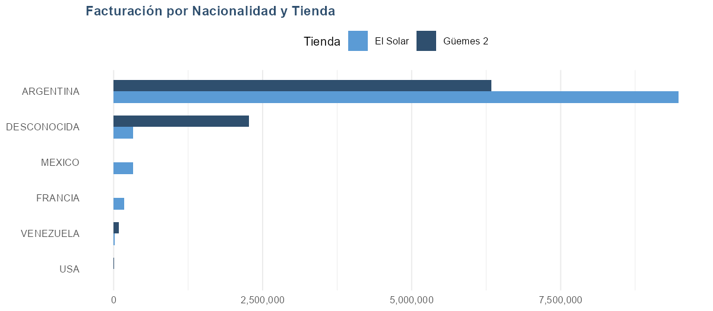

NACIONALIDAD | Güemes 2 (cant.) | El Solar (cant.) | Total cantidad | Güemes 2 (fact.) | El Solar (fact.) | Total facturación
Total general | 106 | 169 | 275 | 8,695,900 | 10,328,000 | 19,023,900
ARGENTINA | 86 | 157 | 243 | 6,334,800 | 9,478,500 | 15,813,300
DESCONOCIDA | 18 | 2 | 20 | 2,267,100 | 323,900 | 2,591,000
MEXICO | 0 | 4 | 4 | 0 | 328,000 | 328,000
FRANCIA | 0 | 4 | 4 | 0 | 177,800 | 177,800
VENEZUELA | 1 | 2 | 3 | 89,000 | 19,800 | 108,800
USA | 1 | 0 | 1 | 5,000 | 0 | 5,000

Precio unitario
Por precio (general) |  |  |  |  | Por subfamilia y precio
Precio | Cantidad | Facturación | Participación | Acumulado | SUBFAMILIA | Precio | Cantidad | Facturación | Participación
1399000.01 | 1 | 1,399,000 | 7.35% | 7.35% | ANILLOS | 429000.01 | 1 | 429,000 | 2.26%
199000 | 7 | 1,393,000 | 7.32% | 14.67% | ANILLOS | 399000 | 1 | 399,000 | 2.10%
108999.99 | 9 | 981,000 | 5.16% | 19.83% | ANILLOS | 299000 | 3 | 897,000 | 4.72%
39000 | 25 | 975,000 | 5.13% | 24.96% | ANILLOS | 239000 | 1 | 239,000 | 1.26%
299000 | 3 | 897,000 | 4.72% | 29.68% | ANILLOS | 199000 | 3 | 597,000 | 3.14%
149000 | 6 | 894,000 | 4.70% | 34.38% | ANILLOS | 179000.01 | 1 | 179,000 | 0.94%
139000 | 5 | 695,000 | 3.65% | 38.03% | ANILLOS | 139000 | 2 | 278,000 | 1.46%
128999.99 | 5 | 645,000 | 3.39% | 41.42% | ANILLOS | 108999.99 | 7 | 763,000 | 4.01%
289000 | 2 | 578,000 | 3.04% | 44.46% | ANILLOS | 79000 | 6 | 474,000 | 2.49%
79000 | 7 | 553,000 | 2.91% | 47.37% | ANILLOS | 39000 | 10 | 390,000 | 2.05%
179000.01 | 3 | 537,000 | 2.82% | 50.19% | AROS | 199000 | 4 | 796,000 | 4.18%
64899.99 | 8 | 519,200 | 2.73% | 52.92% | AROS | 188999.99 | 1 | 189,000 | 0.99%
99000.01 | 5 | 495,000 | 2.60% | 55.52% | AROS | 159000 | 1 | 159,000 | 0.84%
159000 | 3 | 477,000 | 2.51% | 58.03% | AROS | 128999.99 | 2 | 258,000 | 1.36%
429000.01 | 1 | 429,000 | 2.26% | 60.29% | AROS | 89000 | 2 | 178,000 | 0.94%
419000 | 1 | 419,000 | 2.20% | 62.49% | AROS | 64899.995 | 4 | 259,600 | 1.36%
59000 | 7 | 413,000 | 2.17% | 64.66% | AROS | 64899.99 | 3 | 194,700 | 1.02%
399000 | 1 | 399,000 | 2.10% | 66.76% | AROS | 48999.995 | 8 | 392,000 | 2.06%
48999.995 | 8 | 392,000 | 2.06% | 68.82% | AROS | 44899.995 | 4 | 179,600 | 0.94%
14900 | 26 | 387,400 | 2.04% | 70.86% | AROS | 39000.005 | 8 | 312,000 | 1.64%
34900 | 11 | 383,900 | 2.02% | 72.88% | AROS | 28999.995 | 6 | 174,000 | 0.91%
188999.99 | 2 | 378,000 | 1.99% | 74.87% | AROS | 28999.99 | 6 | 174,000 | 0.91%
329000.01 | 1 | 329,000 | 1.73% | 76.60% | AROS | 24899.995 | 6 | 149,400 | 0.79%
39000.005 | 8 | 312,000 | 1.64% | 78.24% | AROS | 19000 | 8 | 152,000 | 0.80%
309000.01 | 1 | 309,000 | 1.62% | 79.86% | AROS | 14900 | 19 | 283,100 | 1.49%
 |  |  |  |  | CADENAS Y COLLARES | 1399000.01 | 1 | 1,399,000 | 7.35%
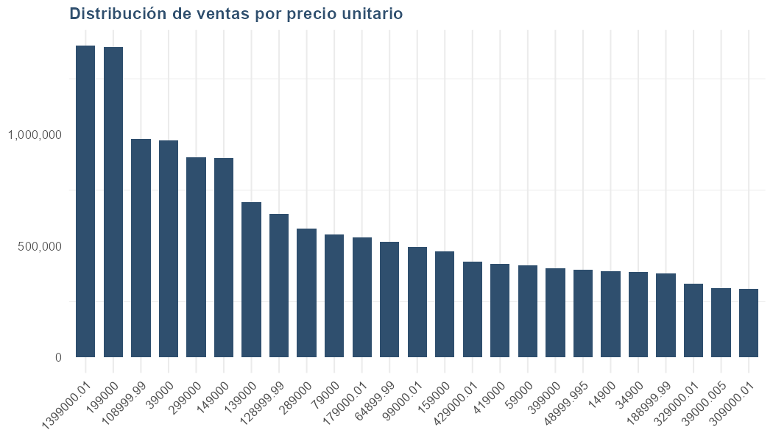
 |  |  |  |  | CADENAS Y COLLARES | 289000 | 1 | 289,000 | 1.52%
 |  |  |  |  | CADENAS Y COLLARES | 229000.01 | 1 | 229,000 | 1.20%
 |  |  |  |  | CADENAS Y COLLARES | 188999.99 | 1 | 189,000 | 0.99%
 |  |  |  |  | CADENAS Y COLLARES | 179000.01 | 2 | 358,000 | 1.88%
 |  |  |  |  | CADENAS Y COLLARES | 169000 | 1 | 169,000 | 0.89%
 |  |  |  |  | CADENAS Y COLLARES | 149000 | 5 | 745,000 | 3.92%
 |  |  |  |  | CADENAS Y COLLARES | 128999.99 | 3 | 387,000 | 2.03%
 |  |  |  |  | CADENAS Y COLLARES | 59000 | 5 | 295,000 | 1.55%
 |  |  |  |  | DIJES Y COLGANTES | 39000 | 11 | 429,000 | 2.26%
 |  |  |  |  | DIJES Y COLGANTES | 34900 | 8 | 279,200 | 1.47%
 |  |  |  |  | PULSERAS | 419000 | 1 | 419,000 | 2.20%
 |  |  |  |  | PULSERAS | 329000.01 | 1 | 329,000 | 1.73%
 |  |  |  |  | PULSERAS | 309000.01 | 1 | 309,000 | 1.62%
 |  |  |  |  | PULSERAS | 289000 | 1 | 289,000 | 1.52%
 |  |  |  |  | PULSERAS | 159000 | 2 | 318,000 | 1.67%
 |  |  |  |  | PULSERAS | 139000 | 2 | 278,000 | 1.46%
 |  |  |  |  | PULSERAS | 99000.01 | 2 | 198,000 | 1.04%

